주휴수당 계산
[ 주휴 수당 지급 기준 ]

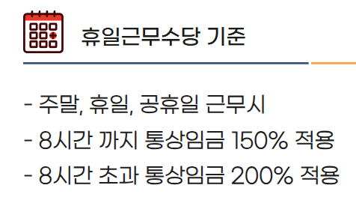
'24년도
※ 주휴 수당 지급 기준 (노동부)
- 1주 한 15시간 이상 근무시, 주휴 수당 지급
- 1주동안 총근무시간/40시간(주노동시간)x8(1일 근로시간) x 시급(9,860)

'25년도
※ 주휴 수당 지급 기준 (노동부)
- 1주 한 15시간 이상 근무시, 주휴 수당 지급
- 1주동안 총근무시간/40시간(주노동시간)x8(1일 근로시간) x 시급(10,100)

 | 0

